Лист1
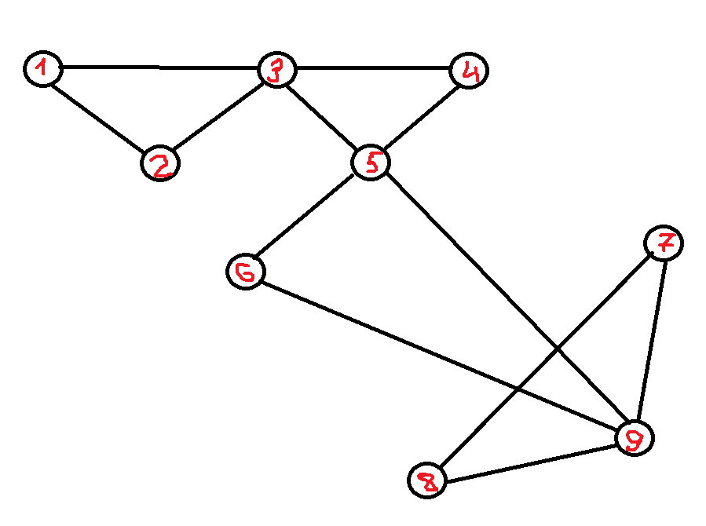
Текущая вершина | Ребро | Выбор

1 | 1.2 | ограничений нет
2 | 2.3 | ограничений нет
3 | 3.1 | нельзя в начальную вершину когда есть другие варианты
 | 3.4 | ограничений нет
4 | 4.5 | ограничений нет
5 | 5.3 | мост
 | 5.6 | ограничений нет
6 | 6.9 | ограничений нет
9 | 9.7 | ограничений нет
7 | 7.8 | ограничений нет
8 | 8.9 | ограничений нет
9 | 9.5 | ограничений нет
5 | 5.3 | ограничений нет
3 | 3.1 | ограничений нет
1

Эйлеров цикл
1,2,3,4,5,6,9,7,8,9,5,3,1

